病院事業会計
(9) 病院事業会計
○予算規模は、5億8,393万2千円（前年度3億5,444万円）、対前年比 2億2,949万2千円、64.7％の増
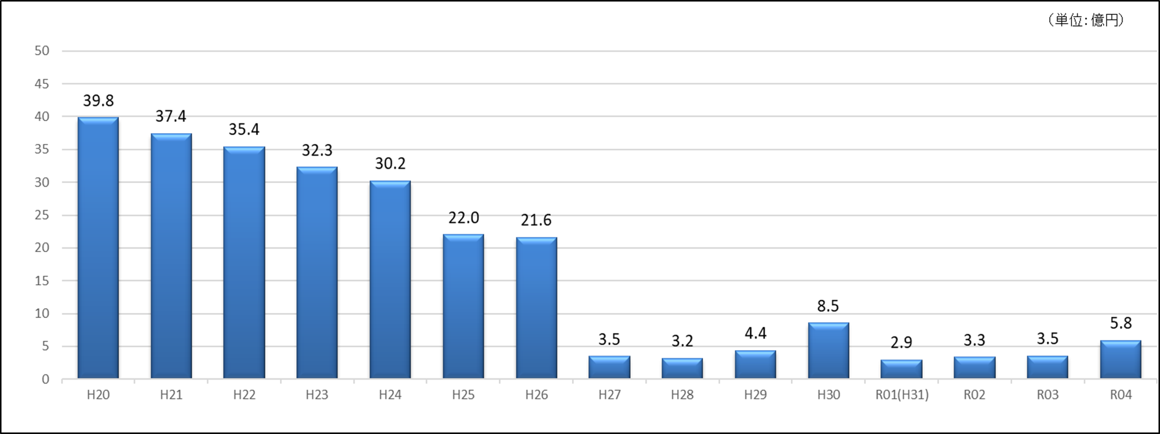

＜病院事業会計 当初予算額の推移＞ |  |  |  |  |  |  |  |  |  |  |  |  |  |  | (単位:百万円)

＜病院事業会計 繰出金の推移＞ ※国民健康保険(施設勘定)特別会計繰出金含む

 | 決算 | 決算 | 決算 | 決算 | 決算 | 決算 | 決算 | 決算 | 決算 | 決算 | 決算 | 決算 | 決算 | 予算 | 予算

